Sheet1
결제 서비스 | 30.6% | 30.6%
데이터 처리 | 36.4% | 36.4%
해외 결제 수수료 | 25.7% | 25.7%
기타 | 7.3% | 7.3%
고객 인센티브 | -3972
 | -3971

미국 | 45.10%
유럽 | 20.40%
APAC | 14.60%
그 외 | 19.90%

 | operating income/operating revenue

0.56649989577 | 0.60725521038

 | 1Q08 | 2Q08 | 3Q08 | 4Q08
OPM | 49.10% | 46.10% | 45% | 45%
GDP 성장률 | -0.6% | 2.2% | -2.1% | -8.4%

 | 1Q20 | 2Q20 | 3Q20 | 4Q20
OPM | 67.0% | 62.0% | 61.6% | 67.6%
GDP 성장률 | -5.1% | -29.9% | 35.3% | 4.5%

 | 2021 | 2022 | 2023 | 2024
영업비용 YoY | 6.9% | 26.5% | 11.0% | 5.8%
순매출액 YoY | 10.3% | 21.6% | 11.4% | 10.0%
순매출액 대비 영업비용 | 34.4% | 35.8% | 35.7% | 34.3%

Sheet2
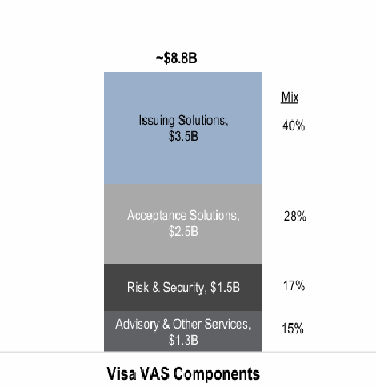
CMS

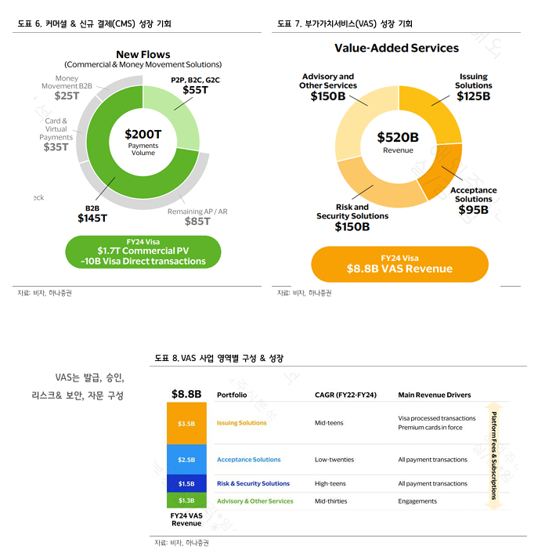
 | FY24 VAS 매출 | 사업부문 | 22~'24년 CAGR | 주요 이익원
 | 35억 달러 | Issuing Solutions | 10% 중반 | 거래 처리량, 프리미엄 카드 발급 수량
 | 25억 달러 | Acceptance Solutions | 20% 초반 | 전체 결제 거래량
 | 15억 달러 | Risk & Security Solutions | 10% 후반 | 전체 결제 거래량
VAS | 13억 달러 | Advisory & Other Services | 30% 중반 | 고객사 대상 컨설팅, 참여 기반 수익
 | 88억 달러

